界面&功能
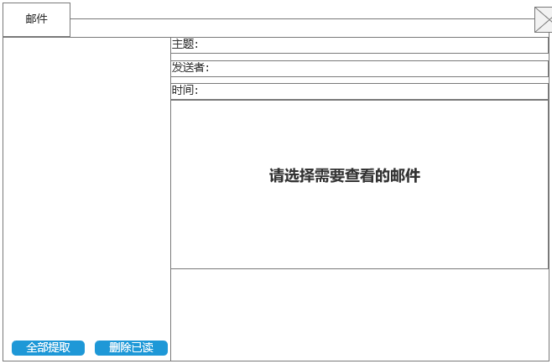
邮件 |  |  | 功能规则
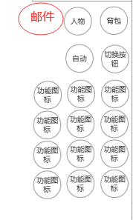
 | 功能入口 |  | 基本规则
 |  |  | 1.设计目的是什么
 | 1.主界面新增一个【邮件】图标进入 |  | ▶ | 展示游戏内通过邮件发送的通知
 |  |  | ▶ | 游戏基本功能，搭建游戏基本社交环境。

 | 邮件界面【当前为示例】

1
 |  |  | 1.邮件标题
 |  |  | ▶ | 显示功能标题
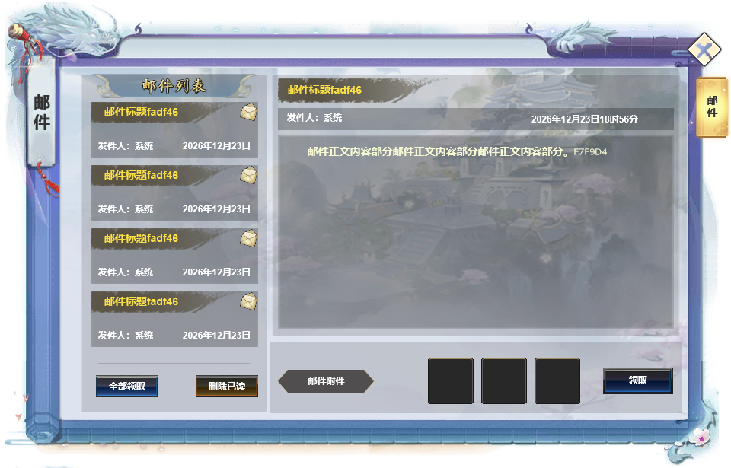
 |  |  | 2.邮件列表
 |  |  | ▶ | 选中邮件后需要有选中效果
 |  |  | ▶ | 列表排序：时间》未读》已读
 |  |  | ▶ | 每封邮件需显示邮件标题及读取状态，发件人
 |  |  |  | ▶ | 邮件标题：如击败提示或活动奖励
 |  |  |  | ▶ | 读取状态：在邮件标题后显示读取状态（已读或未读）。
2
 |  |  |  | ▶ | 发件人：邮件的发送人，如系统

4
 |  |  | 3：邮件列表按钮
 |  |  | ▶ | 全部提取：点击领取邮件内所有的附件奖励
 |  |  |  | ▶ | 当领取所有奖励后弹出“恭喜获得界面”，并展示已领取的所有奖励。
 |  |  |  |  | 将未读邮件变为已读状态
 |  |  |  | ▶ | 没有附件奖励可领取时，点击提示：没有奖励可领取。
 |  |  | ▶ | 一键删除：删除所有的已读已领取的邮件
 |  |  |  | ▶ | 当剩余有附件的邮件时，点击提示：需领取附件后可删除。

 |  |  | 4.邮件内容
 |  |  | ▶ | 选中邮件后显示邮件内容
 |  |  |  | ▶ | 邮件主题：即邮件的标题
3
5
 |  |  |  | ▶ | 发件人：显示发件人信息
 |  |  |  | ▶ | 时间：显示邮件的发送时间
 |  |  |  | ▶ | 邮件内容：显示邮件内容
 |  |  |  | ▶ | 邮件附件：即邮件奖励，需支持左右滑动
 |  |  |  |  | ▶ | 附件领取状态：已提取和提取
 |  |  |  |  |  | 未领取状态时显示道具
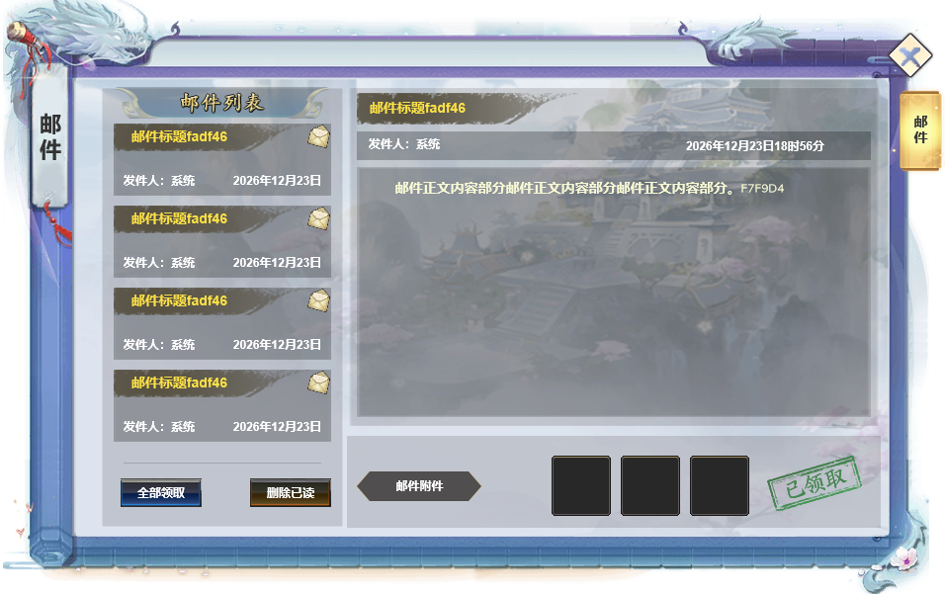
 |  |  |  |  |  | 附件领取后，道具图标置灰且显示“已领取”

 |  |  | 5：邮件附件
 |  |  | ▶ | 邮件内有附件，按钮显示为“领取”
 |  |  | ▶ | 邮件内没有附件，则显示为“删除”
 |  |  | ▶ | 附件已领取，则显示为“已领取”

 |  | 无邮件时界面展示

界面参考
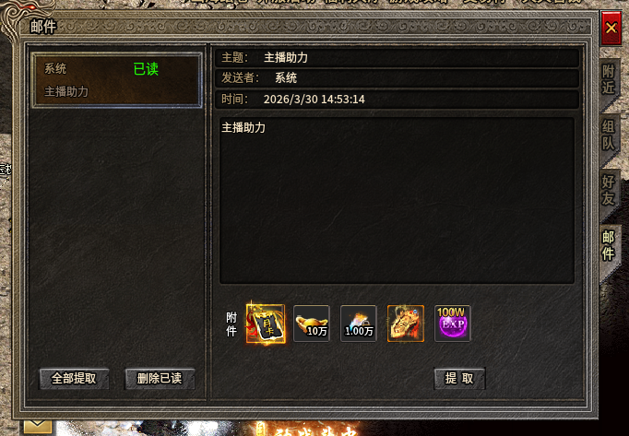
参考界面

功能美需
UI需求

 | 序号 | 类型 | 对应界面 | 内容 | 功能需求 | 策划建议 | 参考图
 | 1 | UI | 玩法界面 | 邮件主界面 | 详见界面功能设计 |  | 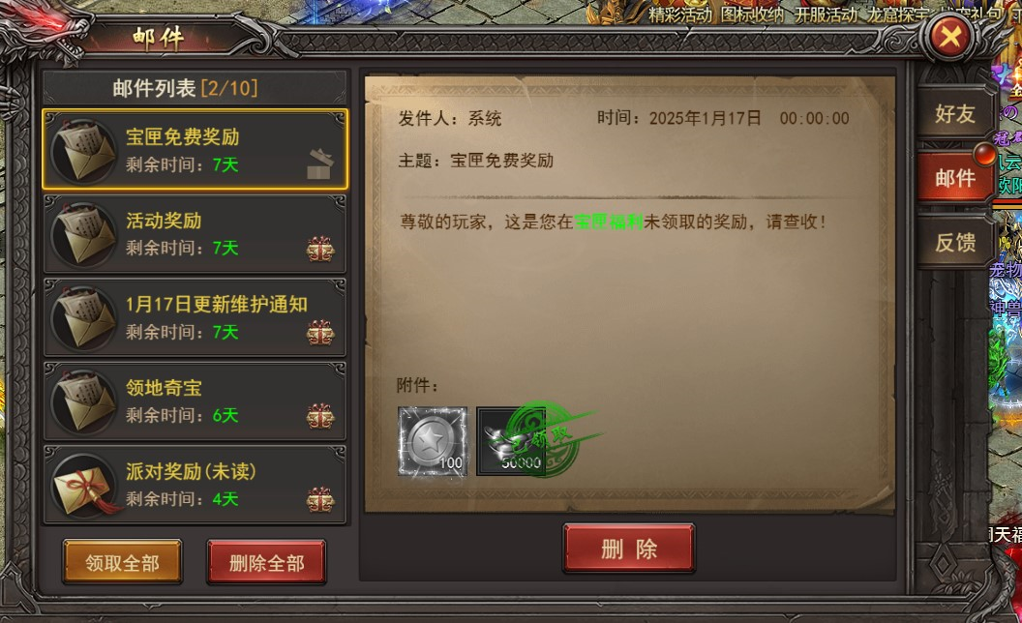
 | 2 | UI
 | 3 | UI
 | 4 | UI
 | 5 | UI
 | 6 | UI
 | 7 | UI
 | 8 | UI
 | 9 | UI
 | 10 | UI
 | 11 | UI
 | 12 | UI
 | 13 | UI
 | 14 | UI
 | 15 | UI
 | 16 | UI
 | 17 | UI
 | 18 | UI
 | 19 | UI

背景图需求

 | 序号 | 类型 | 对应界面 | 内容 | 功能需求 | 策划建议 | 参考图
 | 1 | 2D原画 | 邮件背景底图造型设计 | 玩法主界面显示邮件的底图背景
 | 2 | 2D原画
 | 3 | 2D原画
 | 4 | 2D原画
 | 5 | 2D原画
 | 6 | 2D原画

道具图标需求

 | 序号 | 类型 | 图标需求 | 内容描述 | 功能需求 | 尺寸需求 | 参考图

动效需求

 | 序号 | 类型 | 内容 | 描述 | 功能需求 | 策划建议 | 参考图

其他 （ICON，模型，表情等）

 | 序号 | 类型 | 对应界面 | 内容 | 功能需求 | 策划建议 | 参考图
 | 1 | ICON | 主界面 | 主界面代表邮件功能的入口图标 | 主界面代表邮件功能的入口图标
 | 2 | ICON | 邮件界面 | 邮件未读取 | 邮件未读取 |  | 
 | 3 | ICON | 邮件界面 | 邮件已读取 | 邮件已读取 |  | 
 | 4 | ICON | 邮件界面 | 附件未领取 | 附件未领取
 | 5 | ICON | 邮件界面 | 附件已领取 | 附件已领取

